Sheet1
http://wh-c.jp/menu/manlymess/

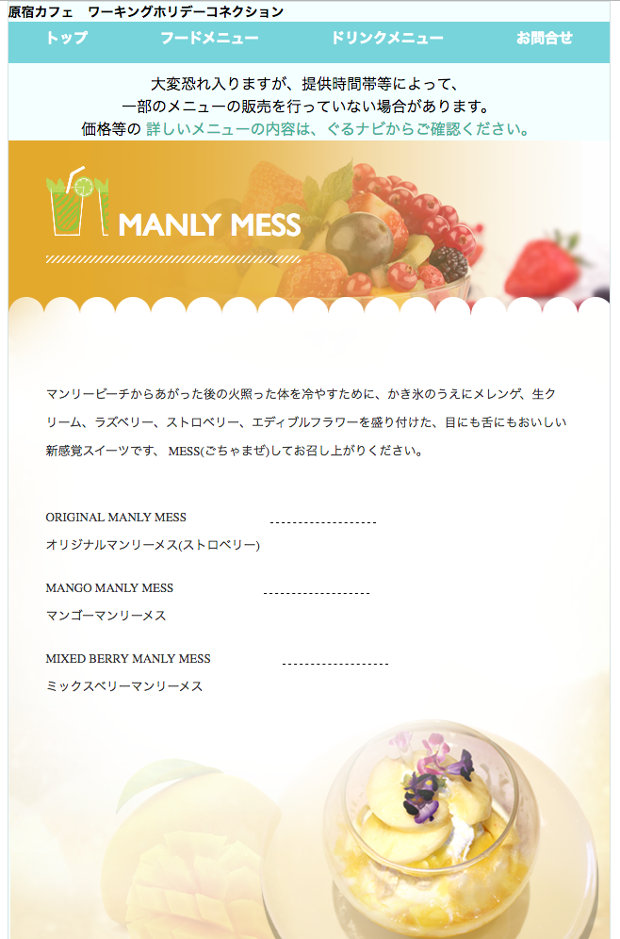

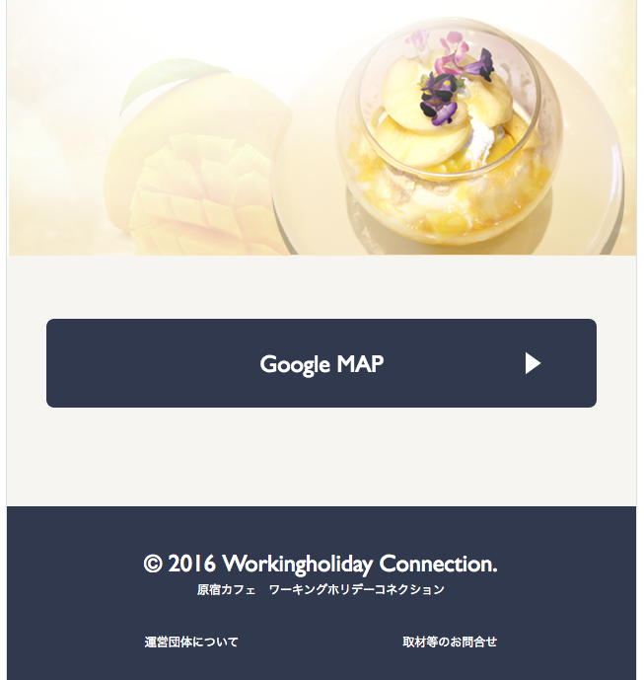

#manlymess

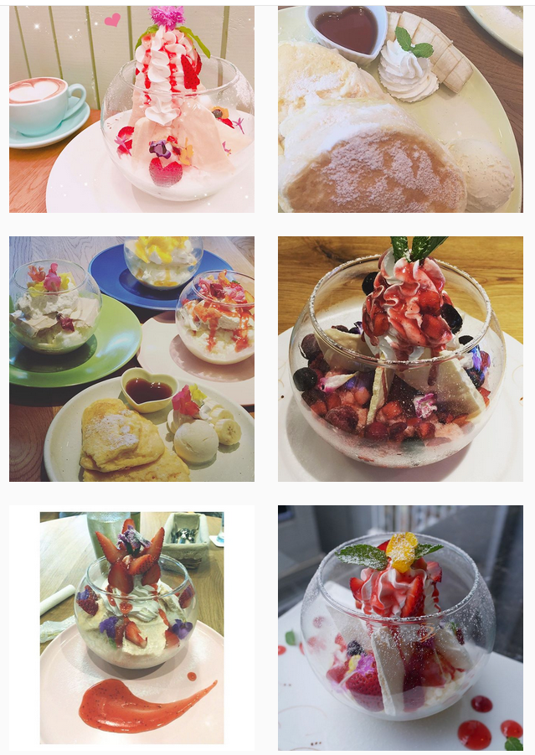

インスタグラムから、ハッシュタグ #manlymess の画像を表示させる

